Sheet1
Supplier | Delivery Terms | Loading Address | Place of Unloading | Order # | Cargo | Length (cm.) | Width (cm.) | Height (cm.) | Quantity of Packages | Volume | Weight (kg.) | Stackable | Packaging Type | Photos
Supplier N1 | FCA | Qingdao or Tianjin | Zestaponi | SBL00007753 | ხვრელის გამხსნელი მანქანის სნაწილები | 116 | 70 | 78 | 1 | 0.63 | 180 | არა | Wooden Case
 |  |  |  |  |  | 160 | 96 | 103 | 1 | 1.58 | 430 | არა
 |  |  |  |  |  | 106 | 50 | 68 | 1 | 0.36 | 680 | არა
Supplier N2 | EXW | Liuyuan, Yanshan Town, Yanshan County, Cangzhou City, Hebei Province | Chiatura | SBL00007317 | Conveyor Spare Parts | 39 | 28 | 23 | 1 | 0.03 | 23 | არა | Carton | 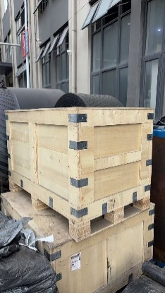 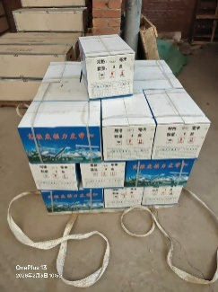
 |  |  |  |  |  | 42 | 31 | 29 | 25 | 0.94 | 725 | არა | Carton
 |  |  |  |  |  | 120 | 120 | 120 | 1 | 1.73 | 1,200 | არა | Wooden Case
 |  |  |  |  |  | 120 | 120 | 120 | 2 | 3.46 | 2,000 | არა | Wooden Case
Supplier N3 | FOB | Ningbo | Chiatura | SBL00007294 | Pumps | 40 | 40 | 91 | 25 | 3.64 | 2,595 | არა | Wooden Case | 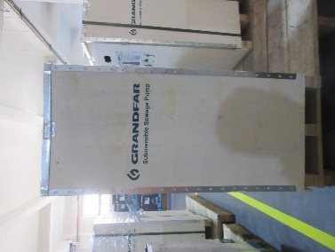
Supplier N4 | FOB | Shanghai | Chiatura | SBL00007217 | - Mine locomotive spare parts |  |  |  | 1 | 0.92 | 530 | არა |  | 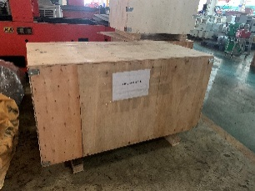
Supplier N5 | FOB | Ningbo | Zestaponi/Chiatura | SBL00007118 | ალუმინის კიბეებზე | 366 | 46 | 16 | 16 | 4.23 | 300 | არა | Nude
 |  |  |  |  |  | 394 | 46 | 16
Supplier N6 | FOB | Qingdao | Chiatura |  | Hammers | 103 | 88 | 123 | 1 | 1.11 | 518 |  | Wooden Case
 |  |  |  |  | Sp. Parts | 69 | 59 | 65 | 1 | 0.264615 | 112 |  | Wooden Case
 |  |  |  |  | Pallet Jack | 194 | 88 | 67 | 1 | 1.143824 | 139 |  | Wooden Pallet
 |  |  |  |  | Sockets | 68 | 41 | 59 | 1 | 0.164492 | 100 |  | Wooden Case
 |  |  | Chiatura |  | Welding Machines | 115 | 120 | 150 | 1 | 2.07 | 308 |  | Pallet
 |  |  | Chiatura |  | Gear Hob Cutter | 33 | 30 | 15 | 1 | 0.01485 | 12 |  | Carton
 |  |  | Chiatura |  | Rubber Gasket | 56 | 18.5 | 18.5 | 1 | 0.019166 | 15 |  | Carton
 |  |  | Chiatura |  | Valves | 120 | 70 | 50 | 1 | 0.42 | 145 |  | Wooden Case
 |  |  | Chiatura |  | Rail Track Drill | 37 | 27 | 17 | 1 | 0.016983 | 4 |  | Carton
 |  |  | Chiatura |  | Cutting Disc | 44 | 44 | 17 | 4 | 0.131648 | 64 |  | Carton
 |  |  | Chiatura |  | Pressure Spring | 52 | 40 | 30 | 1 | 0.0624 | 41.2 |  | Carton
 |  |  | Zestaponi |  | Drilling Bits | 73 | 50 | 72 | 2 | 0.5256 | 854 |  | Wooden Box

 |  |  |  |  |  |  |  |  |  | 23.47 | 10975

